Sheet1
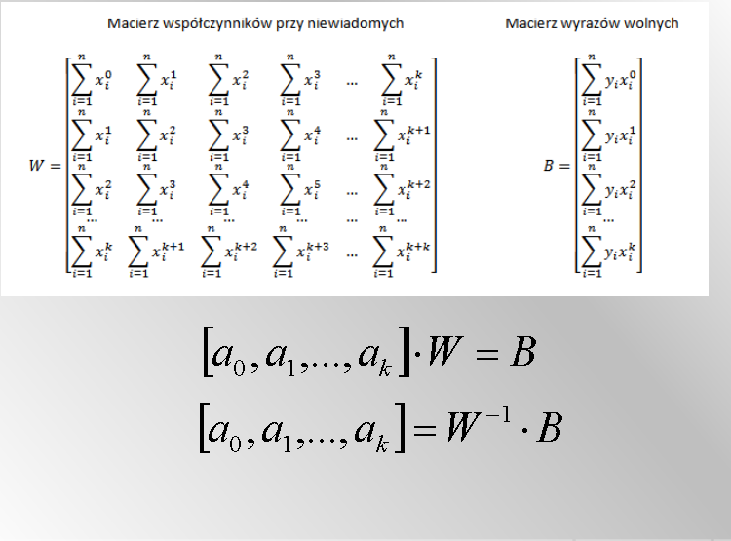

 |  |  |  |  |  |  |  |  |  | yx0 | yx1 | yx2
 |  | x | y | 0 | 1 | 2 | 3 | 4
 |  | 0.3 | 0.43 | 1 | 0.3 | 0.09 | 0.027 | 0.0081 |  | 0.43 | 0.129 | 0.0387
 |  | 0.4 | 0.36 | 1 | 0.4 | 0.16 | 0.064 | 0.0256 |  | 0.36 | 0.144 | 0.0576
 |  | 0.5 | 0.35 | 1 | 0.5 | 0.25 | 0.125 | 0.0625 |  | 0.35 | 0.175 | 0.0875
 |  | 0.6 | 0.38 | 1 | 0.6 | 0.36 | 0.216 | 0.1296 |  | 0.38 | 0.228 | 0.1368
 |  | 0.7 | 0.37 | 1 | 0.7 | 0.49 | 0.343 | 0.2401 |  | 0.37 | 0.259 | 0.1813
 |  | 0.8 | 0.373 | 1 | 0.8 | 0.64 | 0.512 | 0.4096 |  | 0.373 | 0.2984 | 0.23872
 |  | 0.9 | 0.39 | 1 | 0.9 | 0.81 | 0.729 | 0.6561 |  | 0.39 | 0.351 | 0.3159
 |  | 1 | 0.51 | 1 | 1 | 1 | 1 | 1 |  | 0.51 | 0.51 | 0.51
 |  | 1.1 | 0.6 | 1 | 1.1 | 1.21 | 1.331 | 1.4641 |  | 0.6 | 0.66 | 0.726
 |  | 1.2 | 0.65 | 1 | 1.2 | 1.44 | 1.728 | 2.0736 |  | 0.65 | 0.78 | 0.936
 |  |  | suma | 10 | 7.5 | 6.45 | 6.075 | 6.0693 |  | 4.413 | 3.5344 | 3.22852

 |  |  |  | 10 | 7.5 | 6.45 |  |  | 4.413
 |  |  | W= | 7.5 | 6.45 | 6.075 |  | B= | 3.5344
 |  |  |  | 6.45 | 6.075 | 6.0693 |  |  | 3.22852

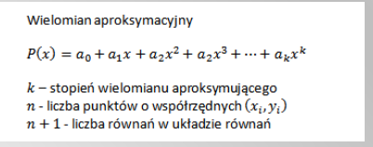
 |  |  |  | 0.64761818182 | a0
 |  |  | w-1*b | -1.0106515152 | a1
 |  |  |  | 0.8553030303 | a2
xd | 0
xg | 1.5
krok | 0.05

x | w(x)
0 | 0.64761818182
0.05 | 0.59922386364
0.1 | 0.55510606061
0.15 | 0.51526477273
0.2 | 0.4797
0.25 | 0.44841174242
0.3 | 0.4214
0.35 | 0.39866477273
0.4 | 0.38020606061
0.45 | 0.36602386364
0.5 | 0.35611818182
0.55 | 0.35048901515
0.6 | 0.34913636364
0.65 | 0.35206022727
0.7 | 0.35926060606
0.75 | 0.3707375
0.8 | 0.38649090909
0.85 | 0.40652083333
0.9 | 0.43082727273
0.95 | 0.45941022727
1 | 0.49226969697
1.05 | 0.52940568182
1.1 | 0.57081818182
1.15 | 0.61650719697
1.2 | 0.66647272727
1.25 | 0.72071477273
1.3 | 0.77923333333
1.35 | 0.84202840909
1.4 | 0.9091
1.45 | 0.98044810606
1.5 | 1.0560727273

